OOCC
 | PROGRAMADAS |  |  |  |  |  |  |  |  |  | CONSTRUIDAS
FECHA | PROGRAMADO X SEMANA | ACUMULADO PROGRAMADO | % AVENCE PROGRAMADO | No DE TORRE |  |  |  |  |  |  | CONSTRUIDO X SEMANA | ACUMULADO CONSTRUIDO | % AVENCE CONSTRUIDO | No TORRE |  |  |  |  |  |  |  |  |  |  |  | PENDIENTE
 |  |  |  |  |  |  |  |  |  |  |  |  |  | Torre | Avance | Torre | Avance | Torre | Avance | Torre | Avance | Torre | Avance | Torre | Avance
2025-01-11 | 0 | 0 | 0.0% |  |  |  |  |  |  |  | 0 | 0 | 0.0%
2025-01-18 | 2 | 2 | 3.1% | 39 | 42 |  |  |  |  |  | 2 | 2 | 3.1% | 42 | 1 | 39 | 1
2025-01-25 | 2 | 4 | 6.3% | 41 |  |  |  |  |  |  | 1 | 3 | 4.7% | 41 | 1
2025-02-01 | 1 | 5 | 7.8% | 51 |  |  |  |  |  |  | 1 | 4 | 6.3% | 51 | 1
2025-02-08 | 2 | 7 | 10.9% | 40 |  |  |  |  |  |  | 1 | 5 | 7.8% | 40 | 1 |  |  |  |  |  |  |  |  |  |  |  | Ciment helicoidal
2025-02-15 | 3 | 10 | 15.6% | 47 | 18 | 45 |  |  |  |  | 3 | 8 | 12.5% | 47 | 1 | 18 | 1 | 45 | 1 |  |  |  |  |  |  |  | Ciment zapata
2025-02-22 | 3 | 13 | 20.3% | 14 | 58 | 10 |  |  |  |  | 4 | 12 | 18.8% | 14 | 1 | 58 | 1 | 10 | 1 | 48 | 1
2025-03-01 | 3 | 16 | 25.0% | 1 | 7 |  |  |  |  |  | 3 | 15 | 23.4% | 1 | 1 | 43 | 1 | 44 | 1
2025-03-08 | 3 | 19 | 29.7% | 43 | 4 | 9 | 46 | 44 |  |  | 4 | 19 | 29.7% | 9 | 1 | 4 | 1 | 16 | 1 | 17 | 1
2025-03-15 | 4 | 23 | 35.9% | 12 | 32 | 13 | 29 | 59 | 17 |  | 5 | 24 | 37.5% | 5 | 1 | 6 | 1 | 7 | 1 | 8 | 1 | 27 | 1
2025-03-22 | 0 | 23 | 35.9% | 26 | 27 | 52 | 55 | 54 | 19 | 24 | 4 | 28 | 43.8% | 13 | 1 | 26 | 1 | 20 | 1 | 21 | 1
2025-03-29 | 3 | 26 | 40.6% | 49 | 59 | 60 | 61 | 63 | 64 |  | 5 | 33 | 51.6% | 28 | 1 | 2 | 1 | 22 | 1 | 35 | 1 | 24 | 1
2025-04-05 | 2 | 28 | 43.8% | 65 | 11 | 16 | 53 |  |  |  | 3 | 36 | 56.3% | 36 | 1 | 37 | 1 | 38 | 1
2025-04-12 | 2 | 30 | 46.9% | 15 | 21 | 20 | 48 |  |  |  | 2 | 38 | 59.4% | 57 | 1 | 62 | 1
2025-04-19 | 1 | 31 | 48.4% | 2 | 3 | 28 | 56 |  |  |  | 1 | 39 | 60.9% | 30 | 1
2025-04-26 | 2 | 33 | 51.6% | 5 | 6 | 33 |  |  |  |  | 1 | 40 | 62.5% | 46 | 1
2025-05-03 | 3 | 36 | 56.3% | 8 | 23 | 22 |  |  |  |  | 2 | 42 | 65.6% | 11 | 1 | 32 | 1
2025-05-10 | 1 | 37 | 57.8% | 30 | 31 | 34 |  |  |  |  | 2 | 44 | 68.8% | 63 | 1 | 19 | 1
2025-05-17 | 3 | 40 | 62.5% | 35 | 36 | 37 |  |  |  |  | 2 | 46 | 71.9% | 49 | 1 | 3 | 1
2025-05-24 | 3 | 43 | 67.2% | 38 | 57 | 62 |  |  |  |  | 3 | 49 | 76.6% | 12 | 1 | 15 | 1 | 65 | 1
2025-05-31 | 5 | 48 | 75.0% |  |  |  |  |  |  |  | 3 | 52 | 81.3% | 23 | 1 | 33 | 1 | 64 | 1
2025-06-07 | 0 | 48 | 75.0% |  |  |  |  |  |  |  | 2 | 54 | 84.4% | 31 | 1 | 29 | 1
2025-06-14 | 4 | 52 | 81.3% |  |  |  |  |  |  |  | 2 | 56 | 87.5% | 52 | 1 | 53 | 1
2025-06-21 | 2 | 54 | 84.4% |  |  |  |  |  |  |  | 3 | 59 | 92.2% | 34 | 1 | 55 | 1 | 54 | 1
2025-06-28 | 5 | 59 | 92.2% |  |  |  |  |  |  |  | 2 | 61 | 95.3% | 60 | 1 | 56 | 1
2025-07-05 | 2 | 61 | 95.3% |  |  |  |  |  |  |  | 3 | 64 | 100.0% | 59 | 1 | 61 | 1 | 50 | 1
2025-07-12 | 3 | 64 | 100.0% |  |  |  |  |  |  |  | 0 | 64 | 100.0%
2025-07-19 | 0 | 64 | 100.0% |  |  |  |  |  |  |  | 0 | 64 | 100.0%
2025-07-26 | 0 | 64 | 100.0% |  |  |  |  |  |  |  | 0 | 64 | 100.0%

AVANCE OOCC LTx PdO (CANT)
AVANCE OOCC LTx PDO (%)
 | % AVENCE PROGRAMADO | % AVENCE CONSTRUIDO
1/11/2025 | 0.0% | 0.0%
1/18/2025 | 3.1% | 3.1%
1/25/2025 | 6.3% | 4.7%
2/1/2025 | 7.8% | 6.3%
2/8/2025 | 10.9% | 7.8%
2/15/2025 | 15.6% | 12.5%
2/22/2025 | 20.3% | 18.8%
3/1/2025 | 25.0% | 23.4%
3/8/2025 | 29.7% | 29.7%
3/15/2025 | 35.9% | 37.5%
3/22/2025 | 35.9% | 43.8%
3/29/2025 | 40.6% | 51.6%
4/5/2025 | 43.8% | 56.3%
4/12/2025 | 46.9% | 59.4%
4/19/2025 | 48.4% | 60.9%
4/26/2025 | 51.6% | 62.5%
5/3/2025 | 56.3% | 65.6%
5/10/2025 | 57.8% | 68.8%
5/17/2025 | 62.5% | 71.9%
5/24/2025 | 67.2% | 76.6%

MONTAJE
 | PROGRAMADAS |  |  |  |  |  |  |  |  |  |  |  | MONTADAS
FECHA | PROGRAMADO X SEMANA | ACUMULADO PROGRAMADO | % AVENCE PROGRAMADO | No DE TORRE |  |  |  |  |  |  |  |  | CONSTRUIDO X SEMANA | ACUMULADO CONSTRUIDO | % AVENCE CONSTRUIDO | No TORRE |  |  |  |  |  |  |  |  |  |  |  |  |  |  |  |  |  | PENDIENTE
 |  |  |  |  |  |  |  |  |  |  |  |  |  |  |  | Torre | Avance | Torre | Avance | Torre | Avance | Torre | Avance | Torre | Avance | Torre | Avance | Torre | Avance | Torre | Avance | Torre | Avance
2025-05-24 | 3 | 3 | 4.7% | 1 | 38 | 39 |  |  |  |  |  |  | 3 | 3 | 4.7% | 1 | 1 | 38 | 1 | 39 | 1
2025-05-31 | 4 | 7 | 10.9% | 2 | 4 | 14 | 16 |  |  |  |  |  | 5 | 8 | 12.5% | 2 | 1 | 4 | 1 | 14 | 1 | 16 | 1 | 13 | 1
2025-06-07 | 4 | 11 | 17.2% | 5 | 8 | 13 | 21 |  |  |  |  |  | 5 | 13 | 20.3% | 5 | 1 | 8 | 1 | 21 | 1 | 9 | 1 | 28 | 1
2025-06-14 | 8 | 19 | 29.7% | 3 | 9 | 12 | 17 | 18 | 20 | 23 | 36 |  | 8 | 21 | 32.8% | 3 | 1 | 12 | 1 | 17 | 1 | 18 | 1 | 20 | 1 | 23 | 1 | 36 | 1 | 32 | 1
2025-06-21 | 9 | 28 | 43.8% | 6 | 7 | 10 | 11 | 19 | 24 | 26 | 32 | 41 | 8 | 29 | 45.3% | 6 | 1 | 7 | 1 | 10 | 1 | 11 | 1 | 19 | 1 | 24 | 1 | 26 | 1 | 41 | 1
2025-06-28 | 8 | 36 | 56.3% | 15 | 27 | 29 | 30 | 31 | 33 | 34 | 37 |  | 8 | 37 | 57.8% | 15 | 1 | 27 | 1 | 29 | 1 | 30 | 1 | 31 | 1 | 33 | 1 | 34 | 1 | 37 | 1
2025-07-05 | 9 | 45 | 70.3% | 22 | 35 | 40 | 42 | 43 | 46 | 48 | 57 | 58 | 8 | 45 | 70.3% | 22 | 1 | 35 | 1 | 40 | 1 | 42 | 1 | 43 | 1 | 46 | 1 | 48 | 1 | 38 | 1
2025-07-12 | 7 | 52 | 81.3% | 28 | 44 | 45 | 47 | 49 | 51 | 52 |  |  | 8 | 53 | 82.8% | 44 | 1 | 45 | 1 | 47 | 1 | 49 | 1 | 51 | 1 | 52 | 1 | 53 | 1 | 54 | 1
2025-07-19 | 4 | 56 | 87.5% | 50 | 56 | 59 | 61 |  |  |  |  |  | 8 | 61 | 95.3% | 56 | 1 | 62 | 1 | 55 | 1 | 57 | 1 | 58 | 1 | 59 | 1 | 60 | 1 | 61 | 1
2025-07-26 | 7 | 63 | 98.4% | 53 | 54 | 55 | 60 | 62 | 63 |  |  |  | 3 | 64 | 100.0% | 63 | 1 | 64 | 1 | 65 | 1
2025-08-02 | 1 | 64 | 100.0% | 64 |  |  |  |  |  |  |  |  | -

AVANCE MONTAJE LTx PdO (CANT)
 | ACUMULADO PROGRAMADO | ACUMULADO CONSTRUIDO
5/24/2025 | 3 | 3
5/31/2025 | 7 | 8
6/7/2025 | 11 | 13
6/14/2025 | 19 | 21
6/21/2025 | 28 | 29
6/28/2025 | 36 | 37
7/5/2025 | 45 | 45
7/12/2025 | 52 | 53
7/19/2025 | 56 | 61
7/26/2025 | 63 | 64
8/2/2025 | 64

AVANCE MONTAJE LTx PDO (%)
 | % AVENCE PROGRAMADO | % AVENCE CONSTRUIDO
5/24/2025 | 4.7% | 4.7%
5/31/2025 | 10.9% | 12.5%
6/7/2025 | 17.2% | 20.3%
6/14/2025 | 29.7% | 32.8%
6/21/2025 | 43.8% | 45.3%
6/28/2025 | 56.3% | 57.8%
7/5/2025 | 70.3% | 70.3%
7/12/2025 | 81.3% | 82.8%
7/19/2025 | 87.5% | 95.3%
7/26/2025 | 98.4% | 100.0%
8/2/2025 | 100.0%

Trinchos y cunetas
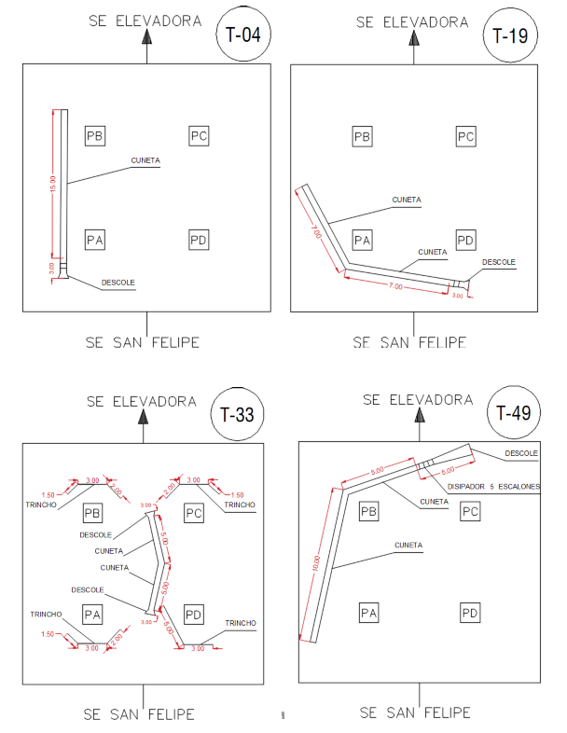
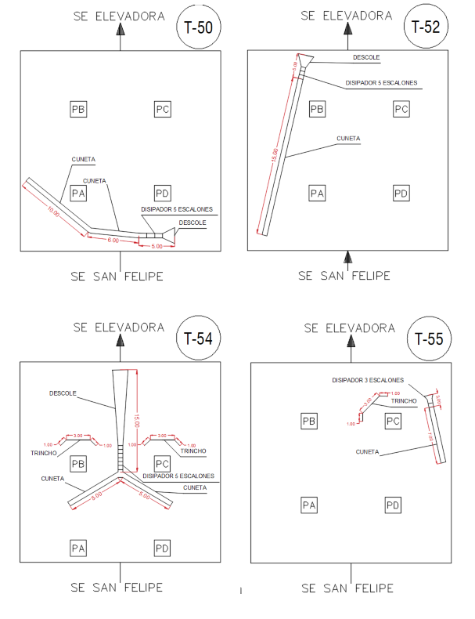
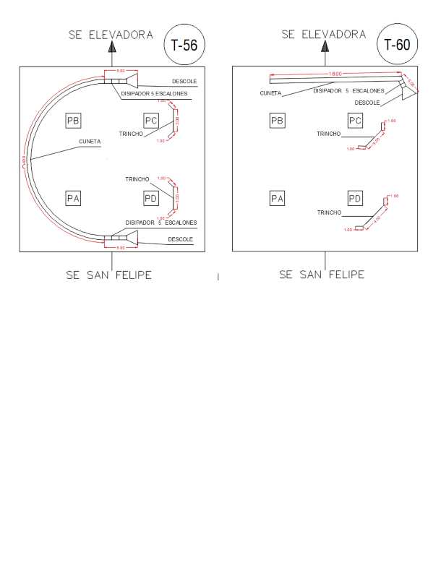
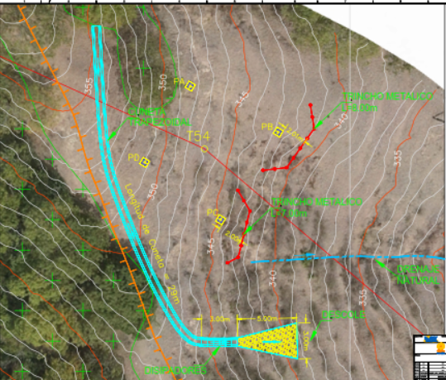
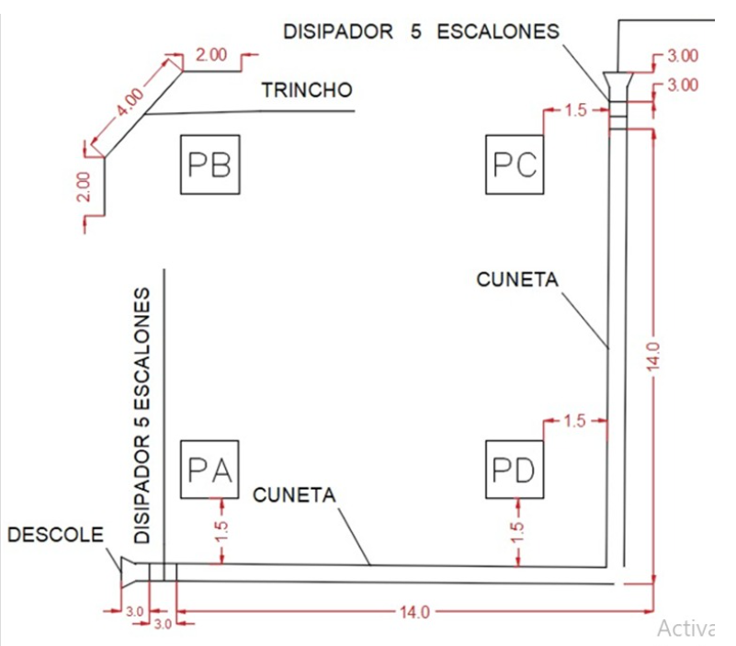
OBRAS DE PROTECCION |  |  |  |  | Materiales
Torre | Medida de manejo | Metros lineales de trinchos | Metros lineales de cunetas | Nota | Tubo metálico 3mx3" recubriemiento en caliente de zinc (50micras) | Malla eslabonada galvanizada en caliente doble inmersión (calibre 10) tejida 50x50mm | Alambre galvanizado (kilo) | Geotexti (metros) | cemento para trinchos (uso general) | arena (cuñetes) | gava (cuñetes) | Cuadrilla | Avance %
T004 | Cuneta |  | 15 |  |  |  |  |  |  |  |  | Mec | 1
T019 | Cuneta |  | 14 |  |  |  |  |  |  |  |  | Angel | 1
T033 | Cuneta y trinchos | 27.5 | 10 | Revejetalizar, agrotextil y semilla | 33 | 30 | 50 | 30 | 47.52 | 142.56 | 190.08 | Julio Morales | 1
T049 |  |  | 20 |  |  |  |  |  |  |  |  | Mec | 1
T050 |  | 10 | 21 | Revejetalizar, agrotextil y semilla | 12 | 11 | 10 | 12 | 17.28 | 51.84 | 69.12 | Toro | 1
T052 |  |  | 20 |  |  |  |  |  |  |  |  | Mec | 1
T054 | Cuneta y trinchos | 10 | 25 |  | 12 | 11 | 10 | 12 | 17.28 | 51.84 | 69.12 | Mec | 1
T055 | Cuneta y trinchos | 5 | 10 |  | 5 | 6 | 2 | 7 | 7.2 | 21.6 | 28.8 | Angel | 1
T056 | Cuneta y trinchos | 10 | 50 |  | 12 | 11 | 10 | 12 | 17.28 | 51.84 | 69.12 | Toro | 1
T060 | Cuneta y trinchos | 11 | 23 | Revejetalizar, agrotextil y semilla | 13 | 12 | 10 | 13 | 18.72 | 56.16 | 74.88 | Angel | 1
T34 |  |  |  |  |  |  |  |  |  |  |  | Julio Morales | 1
T23 | Cuneta | 30 |  |  |  |  |  |  |  |  |  | Angel | 1
T53 |  |  |  |  |  |  |  | 86 |  |  |  | Julio Morales | 1
Total |  |  |  |  | 87 | 81 | 92 | 43 | 126 | 378 | 504

Pintado de T63 T64
Pintura | Inicio | Porcentaje
 | 2025-10-10
Pintura de T63 |  | 54.61%

* FRANJA UNO (1) CUPULA. - PRIMERA APLICACIÓN SIKACOR-60 (4.76%). - SUGUNDA APLICACIÓN SIKACOR-60 (4.76%). - ESMALTE URETANO NARANJA (4.76%) 14.28% * FRANJA DOS (2) CUERPO COMUN. - PRIMERA APLICACIÓN SIKACOR-60 (4.76%). - SUGUNDA APLICACIÓN SIKACOR-60 (4.76%). - ESMALTE URETANO BLANCO (4.76%). 14.28% * FRANJA TRES (3). - PRIMERA APLICACIÓN SIKACOR-60 (4.76%). - SUGUNDA APLICACIÓN SIKACOR-60 (4.76%). - ESMALTE URETANO NARANJA (4.76%). 14.28% * FRANJA CUATRO (4). - PRIMERA APLICACIÓN SIKACOR-60 (4.76%). - SUGUNDA APLICACIÓN SIKACOR-60 (4.76%). - ESMALTE URETANO BLANCO (2.0%). 11.52% * FRANJA CINCO (5). - PRIMERA APLICACIÓN SIKACOR-60 (0,25%). - SUGUNDA APLICACIÓN SIKACOR-60 (0.0%). - ESMALTE URETANO NARANJA (0.0%). 0.25% * FRANJA SEIS (6). - PRIMERA APLICACIÓN SIKACOR-60 (0.0%). - SUGUNDA APLICACIÓN SIKACOR-60 (0.0%). - ESMALTE URETANO BANCO (0.0%) 0.00%. * FRANJA SIETE (7) EXTENSIONES. - PRIMERA APLICACIÓN SIKACOR-60 (0.0%). - SUGUNDA APLICACIÓN SIKACOR-60 (0.0%). - ESMALTE URETANO NARANJA (0.0%). 0.00 AVANCE GENERAL. 54.61%

Pintura entregada a PCM |  |  |  |  |  |  |  |  |  |  |  |  |  |  | T63 | T64
fecha | Producto | cantidad (cuñetes) | Torre | Torre tipo piramidal 112 metros | Color | Gasto Real Cuñetes de base gris | Gasto Real Cuñetes de color | Leo | Torre 63 | torre 64 |  | 14.28 | 99.96 |  | 14.28 | 14.28
2025-10-08 | Sikacor 60 | 3 | 63 | franja 1 | naranja | 2.50 | 3.50 |  | 190 | 190 |  |  |  |  | 14.28 | 14.28
2025-10-08 | Esmalte Naranja | 3 | 63 | franja 2 | blanca | 2.00 | 3.00 |  | 103 | 103 |  |  |  |  | 14.28 | 14.28
2025-10-08 | Esmalte Blanco | 3 | 63 | franja 3 | naranja | 4.50 | 5.00 |  | 361 | 361 |  |  |  |  | 11.58 | 4.76
2025-10-08 | Ajustador epoxico | 2 | 63 | fanja 4 | blanca | 5.50 | 6.00 |  | 224.5 | 449 |  |  |  |  | 4.76
2025-10-09 | Sikacor 60 | 8 | 63 | franja 5 | naranja | 5.50 | 6.00
2025-10-09 | Esmalte Naranja | 3 | 63 | fanja 6 | blanca | 6.50 | 7.00
2025-10-09 | Esmalte Blanco | 2 | 63 | franja 7 | naranja | 5.00 | 7.00 |  |  |  |  |  |  | Total | 47.6 | 47.6
2025-10-20 | Sikacor 60 | 4 | 63 |  |  | 31.5 | 37.5 |  | Total | 1981.5 | 56125987.5
2025-10-23 | Sikacor 60 | 4 | 64
2025-10-23 | Esmalte Blanco | 4 | 64
2025-10-23 | Esmalte Naranja | 4 | 64
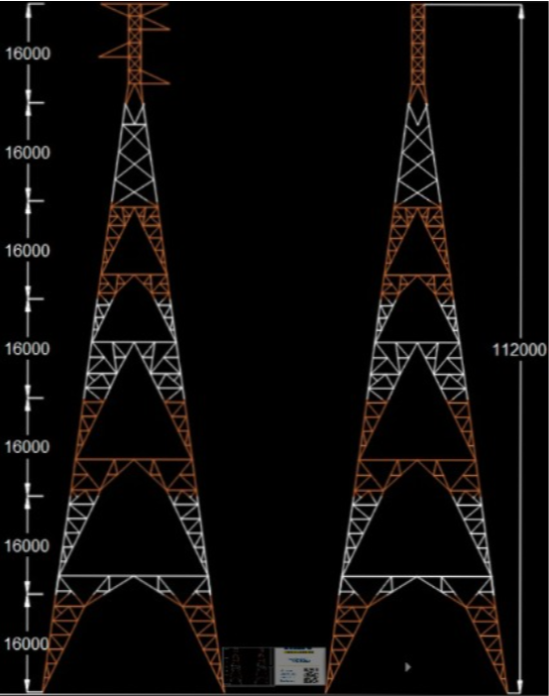
2025-11-01 | Sikacor 60 | 3 | 64
2025-11-01 | Esmalte Naranja | 3 | 64
2025-11-01 | Esmalte Blanco | 3 | 64 | Torre | Color
2025-11-04 | Sikacor 60 | 4 | 64 | franja 1 | naranja
2025-11-04 | Esmalte Naranja | 4 | 64 | franja 2 | blanca
2025-11-11 | Sikacor 60 | 2 | 64 | franja 3 | naranja
2025-11-11 | Esmalte Blanco | 2 |  | fanja 4 | blanca
 |  |  |  | franja 5 | naranja
 |  |  |  | fanja 6 | blanca
 |  |  |  | franja 7 | naranja
 |  |  |  |  | area total:

Protocolos de liberacion
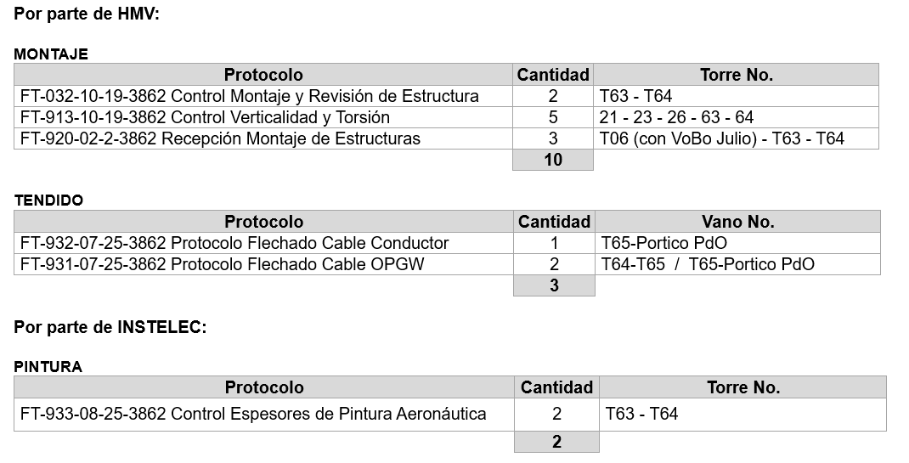

Protocolos de liberación alcanza actualmente un 99% firmados
Pendientes por parte de HMV 13 protocolos

